关系图
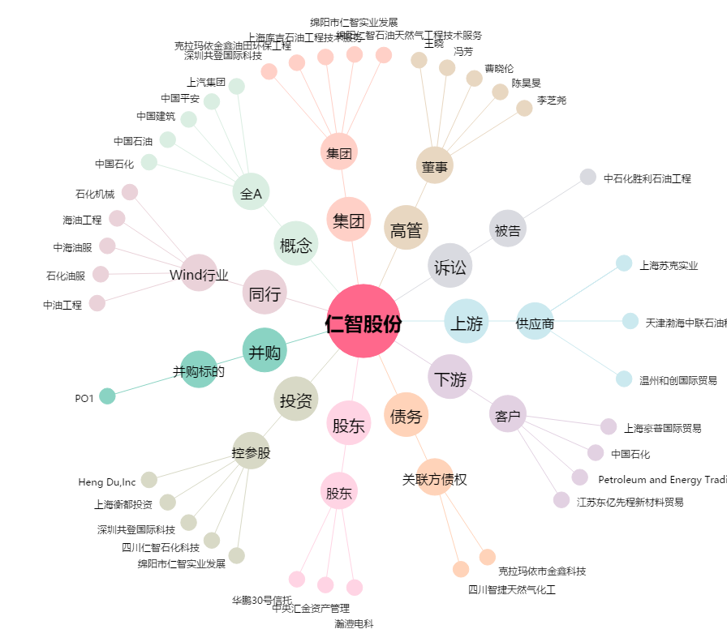
仁智股份[002629.SZ] - 关系概览图

